关系图
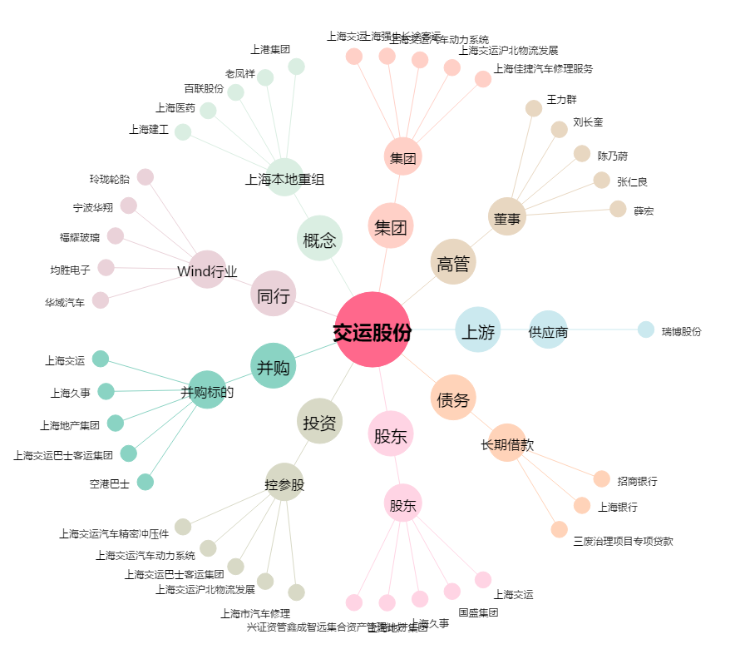
交运股份[600676.SH] - 关系概览图

